상품제안서
양키캔들 차량용 실내방향제 스피어스세트 2P | 상품코드: S44030

 |  |  |  |  |  |  | 02-713-8555 | www.synergygift.co.kr
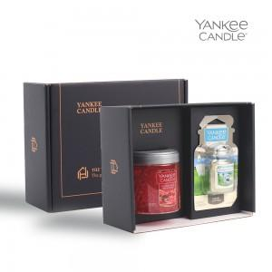 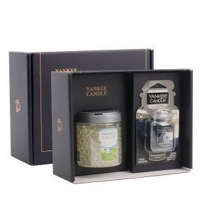 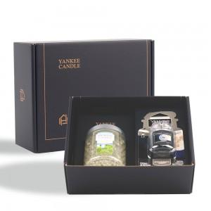

【상세/제작정보】

【인쇄/포장옵션】 | 스티커 / 포장불가능

【공급단가】 | 수량 | 30~ | 100~ | 300~ | 500~ | 1,000~
*VAT별도 | 단가 | 16,500원 | 16,100원 | 15,440원 | 15,040원 | 14,650원

【상품 URL】 | https://www.synergygift.co.kr:443/src/goods_detail.php?gdno=44030

